No6、No7
④_面積変動_カスタム仕様_REV03 10ページの【接地形状切出し図…接地形状が全部（ALL）のタイプ】の図

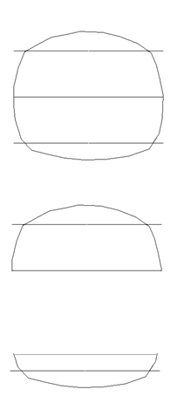

 | All…閉図形になっているストリング形状

 | One side…半円上ストリング形状

 | Bottom side…１／４円ストリング形状

No.18 バルーンについて
＜AutoCADとMechanicalでの機能の違い＞
AutoCADの注釈メニュー

引出線のみでバルーン
メニューがない

AutoCADMechanicalの注釈メニュー

引出線とは別にバルーンメニューがある

No19
FontNameとgm_nameの関係

刻印文字登録する際にFontName、FontCategory1、FontCategory2、Charactername1、Caractername2の項目を結合して、DB内ではgm_nameとして登録されています。
FontCategory1、FontCategory2、Charactername1、Caractername2を使用して一意の文字コードを作成しております。

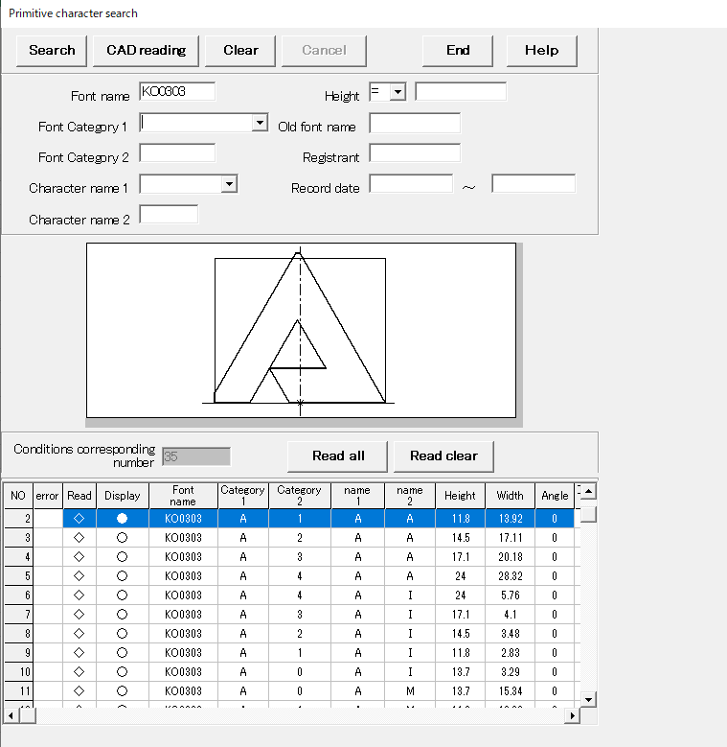

dbo_gz_kanri
flag_delete | id | no1 | no2 | comment | dep_name | entry_name | entry_date | gm_num | gm_name001 | gm_name002 | gm_name003 | gm_name004 | gm_name005 | gm_name006 | gm_name007 | gm_name008 | gm_name009 | gm_name010 | gm_name011 | gm_name012 | gm_name013 | gm_name014 | gm_name015 | gm_name016 | gm_name017 | gm_name018 | gm_name019 | gm_name020 | gm_name021 | gm_name022 | gm_name023 | gm_name024 | gm_name025 | gm_name026 | gm_name027 | gm_name028 | gm_name029 | gm_name030 | gm_name031 | gm_name032 | gm_name033 | gm_name034 | gm_name035 | gm_name036 | gm_name037 | gm_name038 | gm_name039 | gm_name040 | gm_name041 | gm_name042 | gm_name043 | gm_name044 | gm_name045 | gm_name046 | gm_name047 | gm_name048 | gm_name049 | gm_name050 | gm_name051 | gm_name052 | gm_name053 | gm_name054 | gm_name055 | gm_name056 | gm_name057 | gm_name058 | gm_name059 | gm_name060 | gm_name061 | gm_name062 | gm_name063
0 | KO | 303 | 0 | TRAMPIO(ベタ） | M | 5153 | 1997-06-04 | 35 | KO0303A0AA | KO0303A1AA | KO0303A2AA | KO0303A3AA | KO0303A4AA | KO0303A0AI | KO0303A1AI | KO0303A2AI | KO0303A3AI | KO0303A4AI | KO0303A0AM | KO0303A1AM | KO0303A2AM | KO0303A3AM | KO0303A4AM | KO0303A2AO | KO0303A0AO | KO0303A1AO | KO0303A3AO | KO0303A4AO | KO0303A0AP | KO0303A1AP | KO0303A2AP | KO0303A3AP | KO0303A4AP | KO0303A0AR | KO0303A1AR | KO0303A2AR | KO0303A3AR | KO0303A4AR | KO0303A0AT | KO0303A1AT | KO0303A2AT | KO0303A3AT | KO0303A4AT

No27
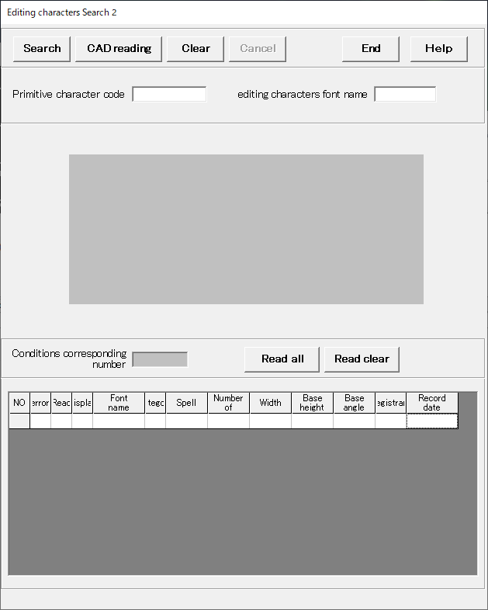

「SafetyWarning」のダイアログ
(A)=1
(B)=2
(C)=3
(D)=4
(E)=5
(F)=6
(G)=7
を入力した場合

<出力>
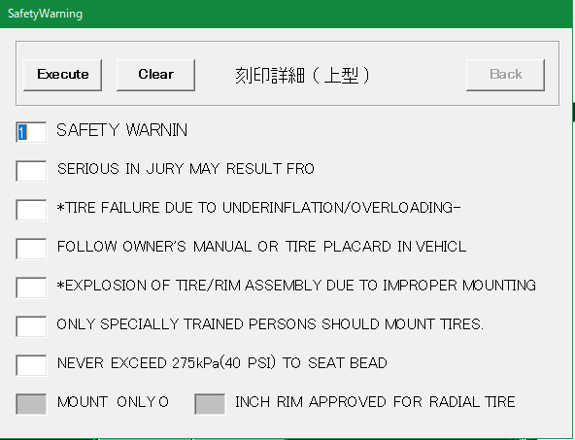
SAFETY WARNING
SERIOUS IN JULY MAY RESULT FORM:
*TYRE FAILURE DUE TO UNDERINFLATION/OVERLOADING--
FOLLOW OWNER'S MANUAL OR TIRE PLACARD IN VEHICLE:
*EXPLOSION OF TIRE/RIM ASSEMBLY DUE TO IMPROTER MOUNTING--
ONLY SPECIALLY TRAINED PERSONS SHOULD MOOUNT TIRES.
NEVER EXCEED 40 PSI(275KPA) TO SEAT BEADS.

(A)

(B)
(C)

(D)
(E)
(F)
<出力>
(G)
SAFETY WARNING
FOLLOW OWNER'S MANUAL OR TIRE PLACARD IN VEHICLE:
*EXPLOSION OF TIRE/RIM ASSEMBLY DUE TO IMPROTER MOUNTING--
SERIOUS IN JULY MAY RESULT FORM:
*TYRE FAILURE DUE TO UNDERINFLATION/OVERLOADING--
ONLY SPECIALLY TRAINED PERSONS SHOULD MOOUNT TIRES.
NEVER EXCEED 40 PSI(275KPA) TO SEAT BEADS.
(H)

(A)=1
(B)=4
(C)=5
(D)=2
(E)=3
(F)=6
(G)=7
を入力した場合

No41
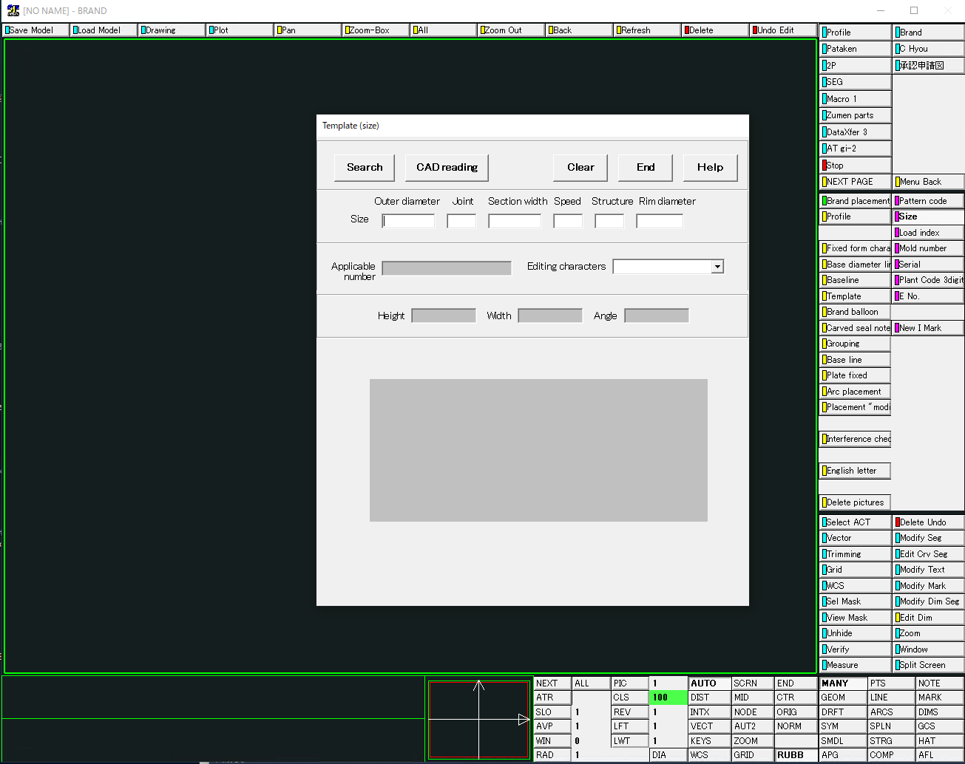
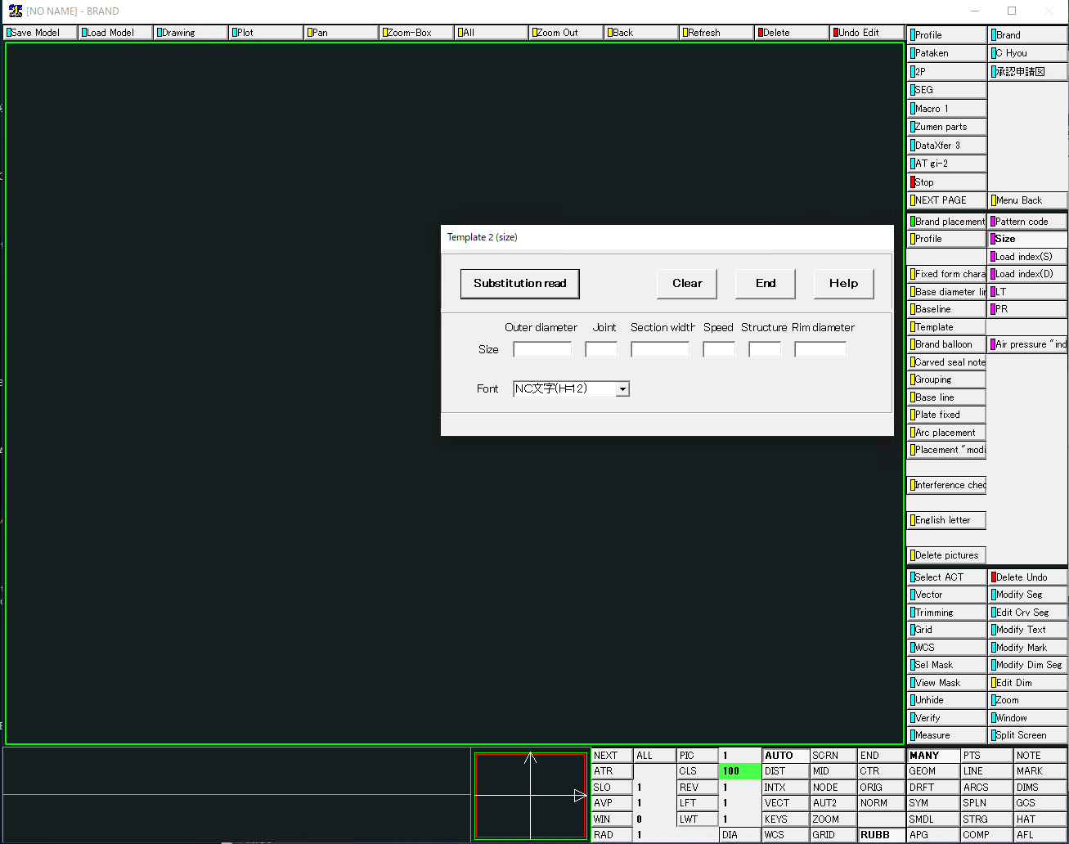

No.47 49
＜質疑No.47＞
（A)円弧配列、C表作成を連続実行するコマンドを1つ |  | (B)円弧配列を自動で行うコマンド＋C表作成を自動で行うコマンドの計2つのコマンド
ATB図面C表自動作図コマンド実行
ATB図面自動作図コマンド実行
C表自動作図コマンド実行

円弧配列機能
円弧配列機能
C表作成機能

C表作成機能
終了
終了

終了

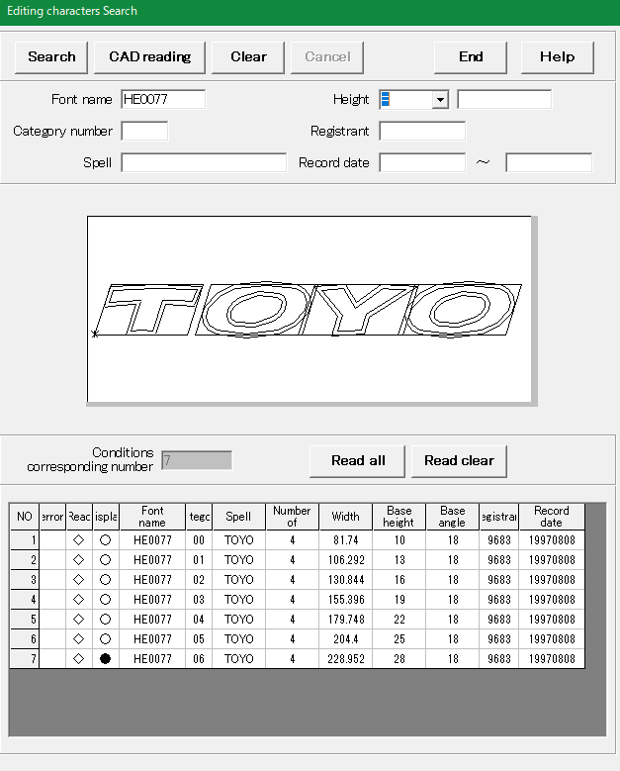
＜質疑No.49＞
（例）編集文字検索の場合
 | 赤枠の検索条件だけでは、検索結果（緑枠）が複数ある。
 | 自動化の場合は「Height」等の青枠内の情報を使用して検索結果を一つに絞り込む必要がある。

No.52 53 55
＜質疑No.52 53＞

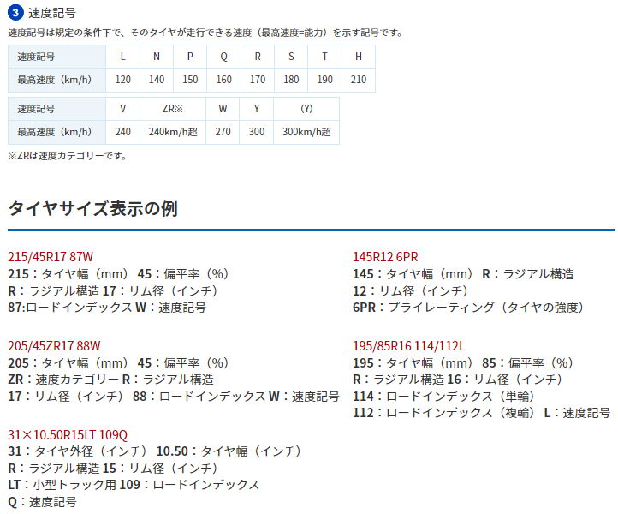
 | TEMPLATE2サイズ画面
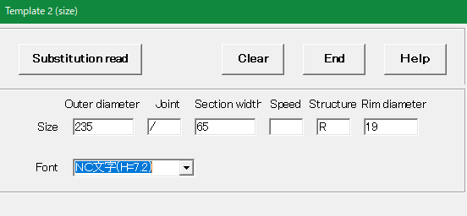

質疑No.xx

 | TEMPLATE2 LoadIndex(S) | TEMPLATE2 LoadIndex(D)・・・単輪と複輪
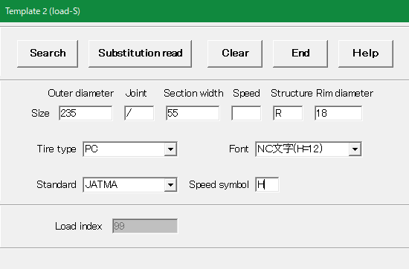
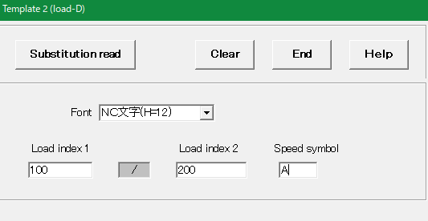

質疑No.xx

＜質疑No.55＞
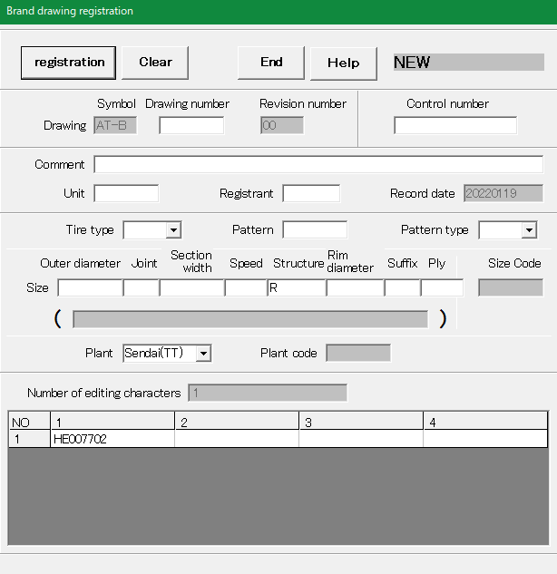

ロードインデックスと速度記号を入力？

No.58 59

＜質疑No.58＞
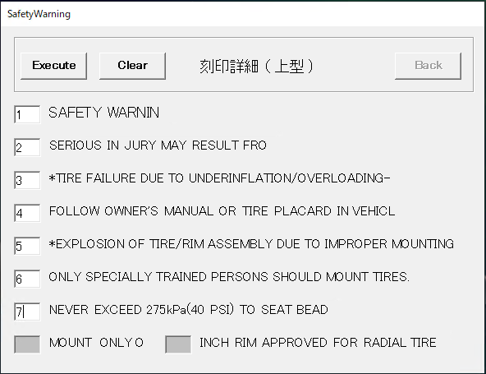
処理内で意図的に数字を英字に変換している

実行結果

 | 番号を変えても右側の文字列の並びは変わらない。番号のみが変わる。正しい動作の確認頂く

＜質疑No.59＞
円周上の矢印マーク |  | 矢印マークの編集文字PIC
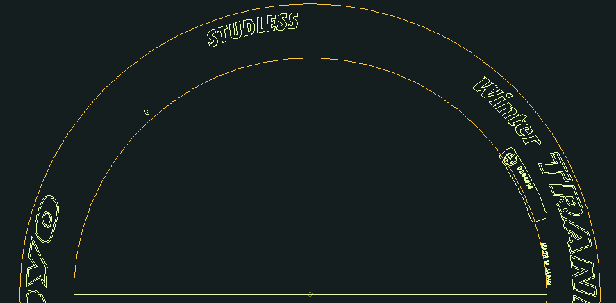
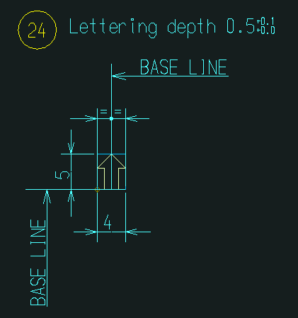

この番号で矢印マークが存在するかをチェックしている。

No.67
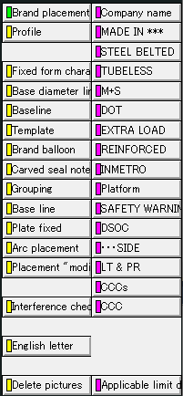
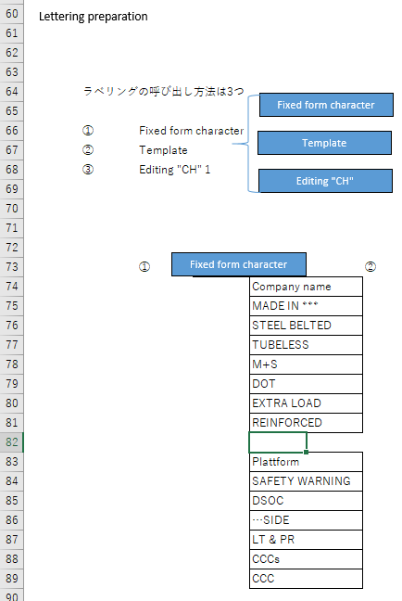
AdvanceCADメニュー | 220922_円弧配列メニューTOYO案.xlsx

メニュー案
 | 基準 線・円 作成 |  | 文字列準備 |  | 円弧配置 |  |  | コード表作成 | 保存管理 |  | 文字登録／呼出 | その他機能
円弧配列
Arc Arrangement

Reference Line
Fixed form character
Place
Plate PIC
Placement PIC
Arc placement
Target "CH"
Radial direction
Code table
Drawing "resist"
NEW
Primitive "CH"
Frame drawing
Group
Base editing "CH"
Add editing "CH"
Delete
Template
Template 1
DIA direction
Delete
Revision number
Character "regist"
Character search
Relative position
Template 2
Modify
Create
modyfy
Reference Circle
Editing "CH"
Template 3
Move
Editing "CH"
First character
Brand Balloon
Plate
Placement "modi"
Target "CH"
Additional character
Before adding character
Delete
Brand Balloon
Radial direction
DIA direction
Auto Dimensions
Move
Character "regist"
Delete
Reference drawing
Lettering preparation
Plate fixed
Arangement
Table drawing
Conservation management
Character regist

SCで追加の必要があると考えている機能。
「Brand Balloon」はグループ化用のもので、元々あるバルーンを消して新たに作成している。
追加でご連絡頂いた機能
SCで追加の必要があると考えている機能
 |  | は追加メニューを示す。
追加でご連絡頂いた機能

 | 以下は、元のメニューです。

 | 基準 線・円 作成 |  | 文字列準備 | 円弧配置 |  | コード表作成 | 保存管理 |  |  | その他機能
円弧配列
Arc Arrangement

Reference Line
Fixed form character
Arc placement
Target "CH"
Code table
Drawing "resist"
NEW
Group
Delete
Template
Template 1
Radial direction
Delete
Revision number
Reference Circle
Template 2
DIA direction
modyfy
Editing "CH"
Template 3
Placement "modi"
Move
Delete
Brand Balloon
Reference drawing
Lettering preparation
Arangement
Delete
Table drawing
Conservation management

